Sheet1
 |  | 2015 | 2016 | 2017 | 2018
 | 매출(좌) | $12,193 | $14,968 | $20,472 | $18,594 |  | 2016 | 2017 | 2018
 | 증가율(우) | 143% | 23% | 37% | -9% | 증가율 | 22.760799232 | 36.77264263 | -9.1743575919
 |  | 142.96572313 | 22.760799232 | 36.77264263 | -9.1743575919
2014 |  | 142.96572313 | 22.760799232 | 36.77264263 | -9.1743575919
5018.313916 | 1.2276079923 | 1.3677264263 | 0.90825642408

2014 | 2015 | 2016 | 2017 | 2018

26540 | 2018 | 2019 | 2020 | 2021
투자 유지 | $18,594 | $24,583.99 | $29,719.21 | $34,371.47 | $70,080.78
투자 확장 | $18,594 | $38,541.35 | $42,810.61 | $46,953.36 | $75,175.32
53130

 | 2018 | 2019 | 2020 | 2021
26540 | $18,594 | 22910.525395 | 25983.807341 | 28297.516418 | 50651.849155
53130 | $18,594 | 36867.886469 | 37819.040857 | 38558.081221 | 60115.008547
 | 2018 | 2019 | 2020 | 2021
26540 | $18,594 | 20402.5299 | 22277.58044 | 24111.05558 | 40251.16592
53130 | $18,594 | 25850.98607 | 27742.66677 | 29638.50501 | 30102.15785
 | 2018 | 2019 | 2020 | 2021
26540 | $18,594 | 18729.0699 | 18918.504149 | 19049.313916 | 30156.887965
53130 | $18,594 | 24177.52607 | 23893.229424 | 23638.677016 | 18579.432509

 | 시나리오1 | 시나리오2 | 시나리오3 | 시나리오4
 | 70080.776387 | 50651.849155 | 40251.16592 | 30156.887965
 | 75175.321788 | 60115.008547 | 30102.15785 | 18579.432509

Sheet2
 | 2014 | 2015 | 2016 | 2017 | 2018 |  |  |  |  |  |  |  | 2014-01 | 352
 | 1017 | 728 | 662 | 861 | 9 |  |  |  |  |  |  |  | 2014-02 | 334
 |  | 1745 | 2407 | 3268 | 3277 |  |  |  |  |  |  |  | 2014-03 | 346
 |  | 130 | 143 | 189 | 197 |  |  |  |  |  |  |  | 2014-04 | 322
 |  | 1615 | 2264 | 3079 | 3080 |  |  |  |  |  |  |  | 2014-05 | 369
 |  |  |  |  |  |  |  |  |  |  |  |  | 2014-06 | 334
 |  |  |  |  |  |  |  |  |  |  |  |  | 2014-07 | 340
 |  |  |  |  |  |  |  |  |  |  |  |  | 2014-08 | 332
 |  |  |  |  |  |  |  |  |  |  |  |  | 2014-09 | 291
 | 2014 | 2015 | 2016 | 2017 | 2018 |  |  |  |  |  |  |  | 2014-10 | 325
 | 1017 | 1615 | 2264 | 3079 | 3080 |  |  |  |  |  |  |  | 2014-11 | 326
AU | 933 | 1304 | 1444 | 1565 | 782 |  |  |  |  |  |  |  | 2014-12 | 298
 |  |  |  |  |  |  |  |  |  |  |  |  | 2015-01 | 826
 |  |  |  |  |  |  |  |  |  |  |  |  | 2015-02 | 754
 |  |  |  |  |  |  |  |  |  |  |  |  | 2015-03 | 763
 |  |  |  |  |  |  |  |  |  |  |  |  | 2015-04 | 745
 |  |  |  |  |  |  |  |  |  |  |  |  | 2015-05 | 743
 |  |  |  |  |  |  |  |  |  |  |  |  | 2015-06 | 727
 |  |  |  |  |  |  |  |  |  |  |  |  | 2015-07 | 706
 |  |  |  |  |  |  |  |  |  |  |  |  | 2015-08 | 695
 |  |  |  |  |  |  |  |  |  |  |  |  | 2015-09 | 629
 | 2014 |  |  |  |  |  |  |  |  |  |  |  | 2015-10 | 670
 | 1 | 2 | 3 | 4 | 5 | 6 | 7 | 8 | 9 | 10 | 11 | 12 | 2015-11 | 667
 | 2015 |  |  |  |  |  |  |  |  |  |  |  | 2015-12 | 644
 | 1 | 2 | 3 | 4 | 5 | 6 | 7 | 8 | 9 | 10 | 11 | 12 | 2016-01 | 1057
 | 2016 |  |  |  |  |  |  |  |  |  |  |  | 2016-02 | 917
 | 1 | 2 | 3 | 4 | 5 | 6 | 7 | 8 | 9 | 10 | 11 | 12 | 2016-03 | 947
 | 2017 |  |  |  |  |  |  |  |  |  |  |  | 2016-04 | 980
 |  |  |  |  |  |  |  |  |  |  |  |  | 2016-05 | 940
 | 2018 |  |  |  |  |  |  |  |  |  |  |  | 2016-06 | 889
 |  |  |  |  |  |  |  |  |  |  |  |  | 2016-07 | 960
 |  |  |  |  |  |  |  |  |  |  |  |  | 2016-08 | 881
 |  |  |  |  |  |  |  |  |  |  |  |  | 2016-09 | 863
 |  |  |  |  |  |  |  |  |  |  |  |  | 2016-10 | 900
 |  |  |  |  |  |  |  |  |  |  |  |  | 2016-11 | 823
 |  |  |  |  |  |  |  |  |  |  |  |  | 2016-12 | 900
 |  |  |  |  |  |  |  |  |  |  |  |  | 2017-01 | 1382
 |  |  |  |  |  |  |  |  |  |  |  |  | 2017-02 | 1331
 |  |  |  |  |  |  |  |  |  |  |  |  | 2017-03 | 1418
 |  |  |  |  |  |  |  |  |  |  |  |  | 2017-04 | 1348
 |  |  |  |  |  |  |  |  |  |  |  |  | 2017-05 | 1310
 |  |  |  |  |  |  |  |  |  |  |  |  | 2017-06 | 1302
 |  |  |  |  |  |  |  |  |  |  |  |  | 2017-07 | 1340
 |  |  |  |  |  |  |  |  |  |  |  |  | 2017-08 | 1246
 |  |  |  |  |  |  |  |  |  |  |  |  | 2017-09 | 1252
 |  |  |  |  |  |  |  |  |  |  |  |  | 2017-10 | 1143
 |  |  |  |  |  |  |  |  |  |  |  |  | 2017-11 | 1139
 |  |  |  |  |  |  |  |  |  |  |  |  | 2017-12 | 1208
 |  |  |  |  |  |  |  |  |  |  |  |  | 2018-01 | 1355
 |  |  |  |  |  |  |  |  |  |  |  |  | 2018-02 | 1240
 |  |  |  |  |  |  |  |  |  |  |  |  | 2018-03 | 1326
 |  |  |  |  |  |  |  |  |  |  |  |  | 2018-04 | 1225
 |  |  |  |  |  |  |  |  |  |  |  |  | 2018-05 | 1225
 |  |  |  |  |  |  |  |  |  |  |  |  | 2018-06 | 1303
 |  |  |  |  |  |  |  |  |  |  |  |  | 2018-07 | 1237
 |  |  |  |  |  |  |  |  |  |  |  |  | 2018-08 | 1174
 |  |  |  |  |  |  |  |  |  |  |  |  | 2018-09 | 1205
 |  |  |  |  |  |  |  |  |  |  |  |  | 2018-10 | 1132
 |  |  |  |  |  |  |  |  |  |  |  |  | 2018-11 | 1080
 |  |  |  |  |  |  |  |  |  |  |  |  | 2018-12 | 1061

Sheet3
2014 | 0.19603
2015 | 0.33342
2016 | 0.264045
2017 | 0.27547
2018 | 0.207877

 | 557
 | 563
 | 609
 | 678
 | 658
 | 706
 | 707
 | 732
 | 785
 | 758
 | 6753

Sheet4
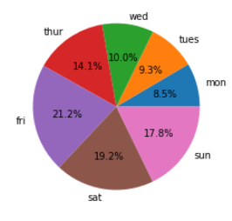
월 | 화 | 수 | 목 | 금 | 토 | 일
9% | 9% | 10% | 14% | 21% | 19% | 18%

Sheet5
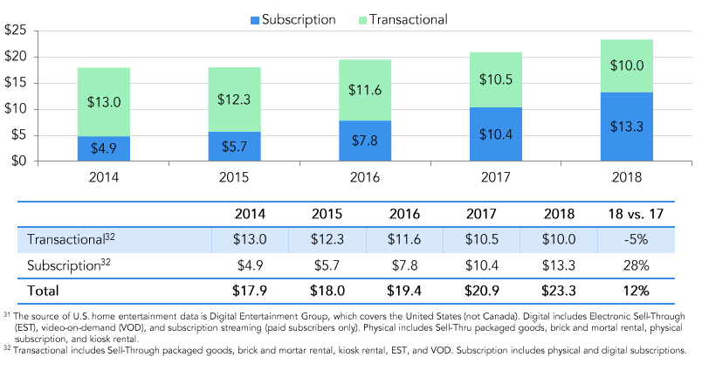
 | 2014 | 2015 | 2016 | 2017 | 2018
Transactional | $13.00 | $12.30 | $11.60 | $10.50 | $10.00
Subscription | $4.90 | $5.70 | $7.80 | $10.40 | $13.30

Sheet6
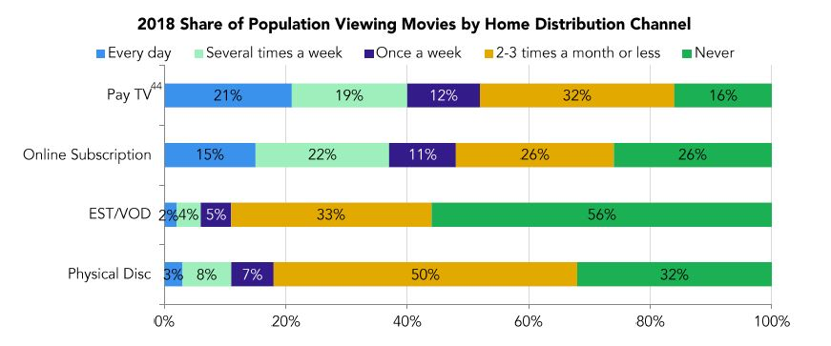

 | 매일 | 한 주에 3~4회 | 한 주에 1회 | 한 달에 2~3회 | 없음
EST/VOD | 2% | 4% | 5% | 33% | 56%
온라인 구독 서비스 | 15% | 22% | 11% | 26% | 26%

 | 다운로드 서비스 | 온라인 구독 서비스
매일 | 2% | 15%
한 주에 3~4회 | 4% | 22%
한 주에 1회 | 5% | 11%
한 달에 2~3회 | 33% | 26% |  |  |  | 분석 대상 고객 수 : 3,277
없음 | 56% | 26% |  |  |  | 분석 대상 Item 수 : 106
 |  |  |  |  |  | 총 거래(다운로드) 수 : 73,085

 |  |  |  |  |  | 22.302410742
 |  |  |  |  |  | 30.91509434

 |  |  |  |  |  | 0.0091547146781

